Monolithic and MiniServices
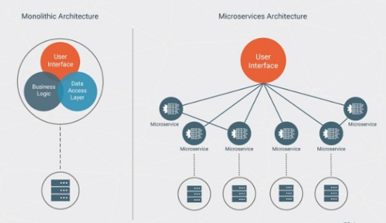
Monolithic ( 3 Tier Architecture ) | MiniServices ( FE + Service + BE ) | Monolithic and MiniServices
Lumayan beresiko kalau mau mengupgrade ke architecture/version selanjutnya | Lebih minim resiko kalau mau upgrade architecture/version selanjutnya | Maintanable Code
membutuhkan effort lebih apabila mau ada devices lain yang ingin menggunakan Back End yang sama. | Jika ada device yang ingin menggunakan back end yang sudah ada. Sudah tinggal pake service yang ada. Nggak Perlu Coding lagi. | Reusable Code
Karena masih 1 Solution yang sama, kita tidak bisa membagi tugas FE/BE. Pure Full Stack Developer. | Karena FE dan BE dipisah, bisa dibagi bagi kerjaan dan bisa lebih fokus. Karena FE dan BE punya kesusahan masing masing. Tapi ya tidak menutup kemungkinan kalau mau jadi full stack developer juga bisa. | Ganteng
Untuk menggunakan teknologi lain selain .net agak sulit. Effort besar | Untuk menggunakan teknologi lain sangat memungkinkan. Misal mau menggunakan Node js atau mongo db atau apa

